信用交易
融资融券市场交易数据统计（20220926）

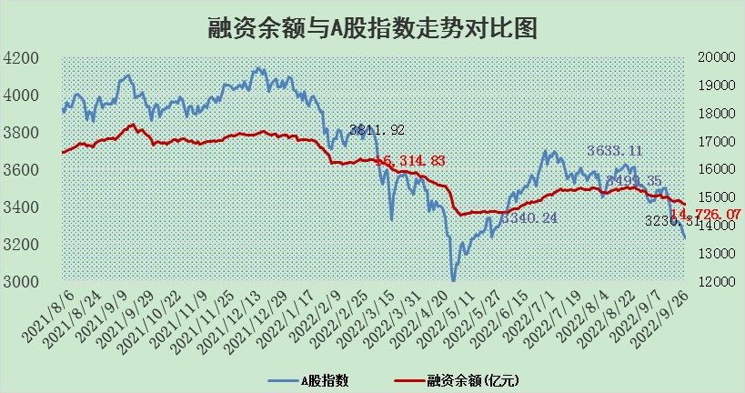
标的证券 | 融资融券余额（亿元） | 融资余额（亿元） | 融券余额（亿元） | 融资买入额（亿元） | 融资融券规模变化（亿元） | 融资余额增幅(‰) | 融券余额增幅(%)
统计数据 | 15,729.11 | 14,726.07 | 1,003.04 | 364.90 | -62.80 | -3.02 | -1.78

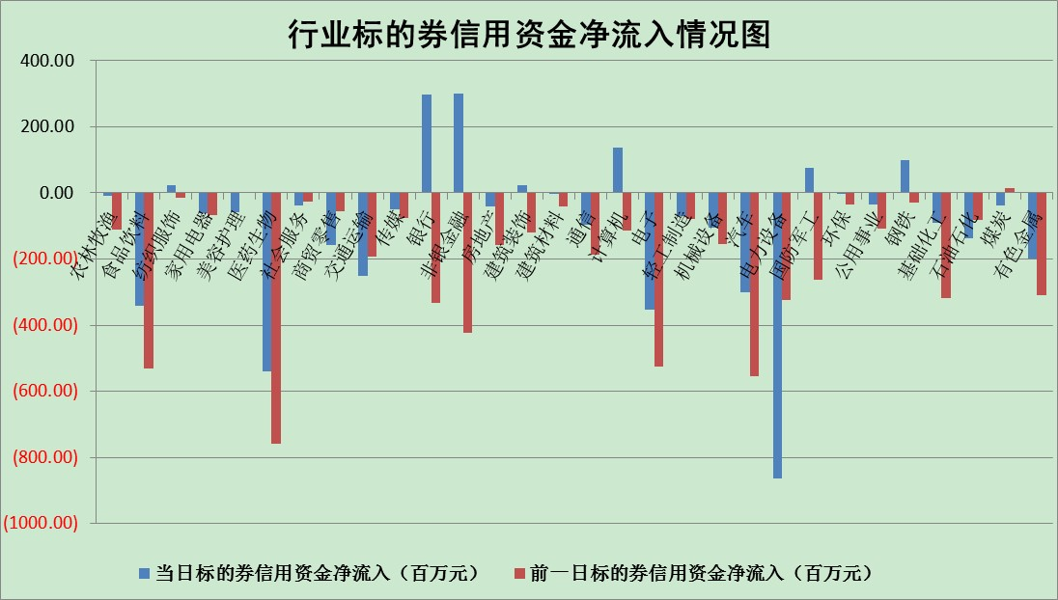

标的基金代码 | 标的基金简称 | 融资余额/市值(%) | 融资余额增幅(%) | 融资买入额/成交金额(%) | （融资余额净增额-融券余额净增额）/市值(‱) | 融券余额降幅(%) | ABS[（融资余额净增额-融券余额净增额）/市值净增额-1](%)
159902 | 华夏中小板ETF | 2.01 | -0.42 | 0.01 | -1.83 | -1.51 | 90.10
159915 | 易方达创业板ETF | 2.50 | -5.48 | 1003544.95 | -15.01 | -1.03 | 124.15
159919 | 嘉实沪深300ETF | 5.54 | 0.49 | 1.06 | 2.26 | -5.16 | 103.52
159920 | 华夏恒生ETF | 93.82 | -0.32 | 4.56 | -30.39 | 0.87 | 65.35
159922 | 嘉实中证500ETF | 0.38 | -1.58 | 393.96 | 16.06 | 2.51 | 107.31
159925 | 南方沪深300ETF | 0.01 | -20.07 | 0.00 | -0.37 | 0.00 | 99.30
159928 | 消费ETF | 0.97 | -1.23 | 5.40 | -1.16 | 0.73 | 103.92
159934 | 易方达黄金ETF | 440.09 | -0.43 | 3.70 | -191.86 | 0.00 | 115.17
159939 | 全指信息技术ETF | 0.82 | -0.27 | 5.78 | -0.50 | 0.00 | 99.62
159940 | 全指金融地产ETF | 0.35 | 8.47 | 0.10 | 2.70 | 0.00 | 101.98
159995 | 半导体芯片ETF | 2.07 | 0.04 | 203.05 | 0.01 | -0.42 | 99.93
159997 | 天弘中证电子ETF | 2.67 | 1.29 | 36.83 | 3.46 | 0.81 | 104.26
159998 | 天弘中证计算机主题ETF | 0.14 | -12.23 | 0.01 | -1.91 | 0.00 | 98.87
510050 | 华夏上证50ETF | 9.48 | 0.60 | 155.83 | 5.20 | -8.70 | 93.05
510180 | 华安上证180ETF | 0.51 | -2.21 | 5.42 | -1.09 | 11.47 | 98.18
510880 | 华泰柏瑞红利ETF | 0.19 | 3.14 | 0.71 | 2.53 | 30.39 | 101.53
510900 | 易方达恒生H股ETF | 155.23 | -0.32 | 3.78 | -50.12 | 0.00 | 475.90
511010 | 5年期国债ETF | 0.00 | 0.00 | 0.00 | 0.00 | 0.00 | 100.00
511380 | 可转债及可交换债券ETF | 26.82 | 0.24 | 1.68 | 6.31 | 0.00 | 104.81
512000 | 全指证券ETF | 7.95 | -0.33 | 28.00 | -1.12 | 3.45 | 99.15
512010 | 沪深300医药卫生ETF | 6.29 | -0.36 | 35.60 | -7.92 | -36.39 | 93.28
512070 | 沪深300非银ETF | 2.76 | 2.15 | 31.76 | 1.45 | -64.25 | 100.83
512400 | 南方中证申万有色金属ETF | 1.27 | 3.05 | 1.32 | -4.84 | -13.21 | 97.71
512580 | 广发中证环保产业ETF | 0.72 | -0.26 | 0.15 | -0.67 | -1.06 | 100.64
512660 | 国泰中证军工ETF | 3.13 | 15.39 | 58.36 | 49.23 | 10.61 | 131.23
512800 | 华宝中证银行ETF | 12.79 | 0.02 | 2.68 | 5.65 | 41.16 | 104.55
512980 | 广发中证传媒ETF | 2.07 | -2.15 | 69.85 | -4.84 | -14.53 | 96.88
515030 | 华夏中证新能源汽车ETF | 1.54 | -2.79 | 26.13 | -4.58 | -1.22 | 104.67
515050 | 华夏中证5G通信主题ETF | 1.84 | -0.32 | 31.89 | -1.44 | -17.73 | 97.59
515070 | 华夏中证人工智能ETF | 1.74 | 0.44 | 0.25 | 0.75 | 0.00 | 100.73
标的股票比较指标 |  | 融资余额/流通A股市值(%) | 融资余额增幅(%) | 融资买入额/成交金额(%) | （融资余额净增额-融券余额净增额）/流通A股市值(‱) | 融券余额降幅(%) | ABS[（融资余额净增额-融券余额净增额）/流通A股市值净增额-1](%)
前十名标的个股 |  | 众应互联 | 三棵树 | 外高桥 | 江苏有线 | 亚通股份 | 汇创达
 |  | 数知科技 | 航民股份 | 百奥泰-U | 东兴证券 | 冠豪高新 | 天宜上佳
 |  | 丹邦科技 | 招商南油 | 盈峰环境 | 美好置业 | 海欣股份 | 酒鬼酒
 |  | 易见股份 | 韵达股份 | 华脉科技 | 华脉科技 | 楚天高速 | 晶方科技
 |  | 聚龙股份 | 美好置业 | 海康威视 | 光大嘉宝 | 合肥百货 | 国轩高科
 |  | 绿庭投资 | 光大嘉宝 | 景兴纸业 | 景兴纸业 | 博瑞传播 | 江淮汽车
 |  | 西水股份 | 雪天盐业 | 包钢股份 | 航民股份 | 天山股份 | 亿晶光电
 |  | 仁东控股 | 新华联 | 北京君正 | 南都电源 | 上海雅仕 | 航民股份
 |  | 数码科技 | 山西汾酒 | 光大银行 | 宝泰隆 | 中核科技 | 长江通信
 |  | 全柴动力 | 楚天高速 | 酒钢宏兴 | 招商南油 | 江苏有线 | 江苏有线
后十名标的个股 |  | 广田集团 | 蒙泰高新 | 盐田港 | 蒙泰高新 | 四川美丰 | 人福医药
 |  | 延安必康 | 风神股份 | 广田集团 | 天宜上佳 | 永安行 | 百润股份
 |  | 曙光股份 | 绝味食品 | 延安必康 | 北纬科技 | 华胜天成 | 云海金属
 |  | 龙净环保 | 松原股份 | 曙光股份 | 亚通股份 | 中远海科 | 朗科科技
 |  | 中嘉博创 | 圣邦股份 | 龙净环保 | 风神股份 | 贵州轮胎 | 完美世界
 |  | 泰禾集团 | 芯源微 | 中嘉博创 | 合众思壮 | 美尔雅 | 万里扬
 |  | 苏宁易购 | 海油发展 | 泰禾集团 | 双塔食品 | 剑桥科技 | 广誉远
 |  | 中信国安 | 北方华创 | 苏宁易购 | 盛德鑫泰 | 航民股份 | 光线传媒
 |  | 台海核电 | 盛德鑫泰 | 中信国安 | 卡倍亿 | 软控股份 | 蒙泰高新
 |  | 当代文体 | 美吉姆 | 台海核电 | 汇创达 | 欧比特 | 迎驾贡酒
说明：1.以上普通交易数据和信用交易数据皆以交易日收盘后数据为基准；2.上述标的证券总数据只计算标的证券市场总数据，不包括从标的证券中调出去标的证券数据，所以与交易所公布的总值略有不同； 3.上述行业采用申万一级行业分类；4.以上标的基金和标的个股中比较的6个指标值中：前5个（从左至右）为正向指标，值越大排名越靠前；第6个为逆向指标，值越小，排名越靠前；5.第6个指标中ABS[]表示求绝对值，其主要用于考量信用资金相对净流入对股价相对净变化的贡献程度；6.数据来源：wind，交易所。

